ROV
GERAN PENYELIDIKAN EKSPLORATORI DAN TRANSFORMATIF (GET)
TEMPLAT PENGIRAAN PULANGAN NILAI / RETURN OF VALUE (ROV)

NAMA KETUA PROJEK:
TAJUK PROJEK:
JUMLAH DANA DIMOHON (RM): |  |  | *jumlah Bahagian (D) adalah 1/3 daripada jumlah dimohon

ARAHAN: HANYA ISI DI RUANG BERWARNA KUNING SAHAJA |  |  |  | JUMLAH KESELURUHAN ROV (RM) | -

BIL | PERKARA | KUANTITI | TEMPOH (BULAN) | NILAI PULANGAN PER KUANTITI (RM) | JUMLAH
(A) | HARTA INTELEK
1 | PENDAFTARAN PATEN / PERBAHARUAN UTILITI |  | - | 20,000.00 | -
2 | PATEN / PERBAHARUAN UTILITI DIBERI |  | - | 50,000.00 | -
3 | PATEN / PERBAHARUAN UTILITI DILESENKAN |  | - | 150,000.00 | -
4 | HAK CIPTA |  | - | 10,000.00 | -
5 | REKA BENTUK PERINDUSTRIAN BERDAFTAR |  | - | 15,000.00 | -
6 | PETUNJUK GEOGRAFI BERDAFTAR |  | - | 30,000.00 | -
7 | VARIETI TANAMAN BAHARU DILINDUNGI |  | - | 40,000.00 | -
8 | REKA LETAK LITAR BERSEPADU BERDAFTAR |  | - | 35,000.00 | -
9 | PENDEDAHAN TEKNOLOGI |  | - | 8,000.00 | -
10 | CAP DAGANGAN BERDAFTAR DAN LAIN-LAIN IPR |  | - | 5,000.00 | -
(B) | PENERBITAN
1 | ARTIKEL JURNAL JCR(Q1/Q2) |  | - | 20,000.00 | -
2 | ARTIKEL JURNAL JCR(Q3/Q4) |  | - | 15,000.00 | -
3 | ARTIKEL JURNAL SCOPUS |  | - | 10,000.00 | -
4 | MYCITE |  | - | 6,000.00 | -
5 | LAPORAN TEKNIKAL |  | - | 8,000.00 | -
6 | BUKU (DIIKTIRAF MAPIM) |  | - | 30,000.00 | -
7 | BAB DALAM BUKU (DIIKTIRAF MAPIM) |  | - | 7,500.00 | -
8 | POLISI/ DASAR/ STANDARD/ KERTAS PUTIH (YANG TELAH DITERIMA PAKAI DALAM TEMPOH GERAN) |  | - | 25,000.00 | -
(C) | BAKAT
1 | PELAJAR SARJANA BERGRADUAT |  | - | 60,000.00 | -
2 | PELAJAR PHD BERGRADUAT |  | - | 100,000.00 | -
3 | PELAJAR SARJANA BERDAFTAR |  |  | 2,500.00 | - | had ≤ RM30k
4 | PELAJAR PHD BERDAFTAR |  |  | 3,000.00 | - | had ≤ RM50k
5 | PEMBANTU PENYELIDIK |  |  | 3,000.00 | - | had ≤ RM100k
(D) | PERUBAHAN PADA KUMPULAN SASAR
1 | JANGKAUAN PENERIMA MANFAAT | - | - |  | -
2 | PENERIMAAN ORGANISASI/ PEMEGANG TARUH | - | -
3 | PERUBAHAN DASAR/ AMALAN | - | -

 | *Nota:
 | Siling keseluruhan bagi perkara no. D1, D2 dan D3 adalah 1/3 daripada jumlah yang dimohon.
 | Maka, jumlah bagi perkara D1, D2 dan D3 yang dicadangkan hendaklah kurang daripada: |  |  | * | RM0.00

 | Rujukan bagi Bahagian (D)
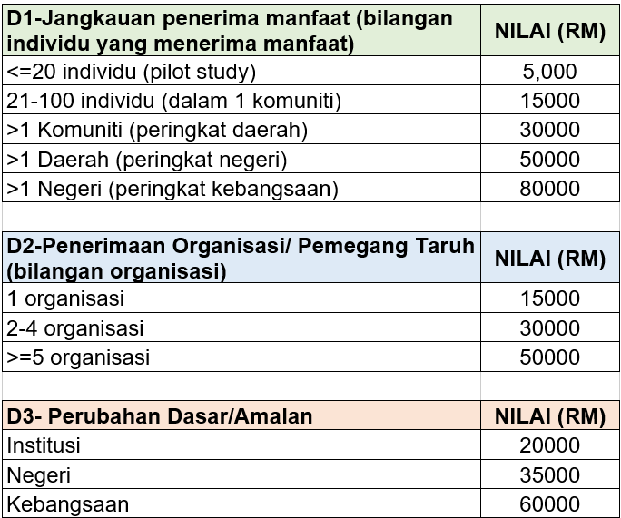

Dokumen ini merupakan hak milik Jabatan Pendidikan Tinggi (JPT). Kandungan dokumen ini adalah terhad dan hanya untuk rujukan pihak yang dibenarkan sahaja. Sebarang penyalinan, pengedaran atau perkongsian kepada mana-mana pihak tanpa kebenaran bertulis daripada Jabatan Pendidikan Tinggi (JPT) adalah tidak dibenarkan. Disediakan oleh Bahagian Kecemerlangan Penyelidikan IPT (BKPI), Jabatan Pendidikan Tinggi (JPT).

